行政事業レビューシート
 |  |  |  |  |  |  |  |  |  |  | 事業番号 |  |  | 2023 |  | - | 国交 |  |  |  | - | 新24 |  | - | 0013
 |  |  |  | 令和5年度行政事業レビューシート |  |  |  |  |  |  |  |  |  |  |  | （ | 国土交通省 |  |  |  |  |  |  |  |  |  |  | ）
事業名 |  |  |  | 港湾立地企業が実施する気候変動リスクに係る脆弱性評価の促進に必要な経費 |  |  |  |  |  |  |  | 担当部局庁 |  |  | 港湾局 |  |  |  |  |  |  |  | 作成責任者
事業開始年度 |  |  |  | 令和5年度 |  |  | 事業終了 （予定）年度 |  | 令和6年度 |  |  | 担当課室 |  |  | 海岸・防災課 |  |  |  |  |  |  |  | 課長 上原 修二
会計区分 |  |  |  | 一般会計
根拠法令 （具体的な 条項も記載） |  |  |  | - |  |  |  |  |  |  |  | 関係する 計画、通知等 |  |  | ・国土強靱化基本計画（令和5年7月閣議決定） ・交通政策審議会答申「気候変動等を考慮した臨海部の強靱化のあり方」（令和5年7月10日）
政策 |  |  |  | 6 国際競争力、観光交流、広域・地域連携等の確保・強化 |  |  |  |  |  |  |  | 主要経費 |  |  | その他の事項経費
施策 |  |  |  | 19 海上物流基盤の強化等総合的な物流体系整備の推進、みなとの振興、安定的な国際海上輸送の確保を推進する。
政策体系・評価書URL |  |  |  | https://www.mlit.go.jp/seisakutokatsu/hyouka/seisakutokatsu_hyouka_fr_000095.html
事業の目的 （5行程度以内） |  |  |  | 交通政策審議会答申「気候変動等を踏まえた臨海部の強靱化のあり方」（令和５年７月）を踏まえ、港湾立地企業における気候変動リスクの適切な評価及びリスク低減策としての気候変動適応策の実施を促進することにより、官民の多様な関係者が共存し、多様な機能が集積する港湾の強靱化を推進する。
現状・課題 （5行程度以内） |  |  |  | 高潮・高波により、港湾立地企業が所有する護岸等（民有護岸等）の損傷・浸水が生じた場合、その企業の事業継続のみならず、公共を含む近隣の施設の利用にも支障が生じる恐れがある。一方で、2017年に、気候関連財務情報開示タスクフォース（TCFD）が、市場の効率性と経済の安定性及び回復性を高めるため、気候変動が組織に影響を及ぼすリスクについて透明性を向上させる必要性について提言しており、港湾立地企業における開示プロセスの負担軽減や評価手法の一定の水準確保、開示情報を参照する投資家等に対する情報の質の信頼性担保のため、TCFD宣言対応のガイドライン作成等の支援が急務である。
事業概要 （5行程度以内） |  |  |  | 港湾立地企業における気候変動リスクの開示状況について事例調査、ヒアリング、気候変動リスクの定量的な評価手法の検討、港湾立地企業における気候変動リスク評価手法ガイドラインの作成を行う。
事業概要URL |  |  |  | -
実施方法 |  |  |  | 委託・請負
補助率等 |  |  |  | -
予算額・ 執行額 （単位:百万円） （インプット） |  |  |  |  |  |  |  | 令和2年度 |  | 令和3年度 |  |  |  | 令和4年度 |  |  |  | 令和5年度 |  |  |  |  |  | 令和6年度要求
 |  |  |  | 予算の状況 | 当初予算（A) |  |  | - |  | - |  |  |  | - |  |  |  |  |  |  |  |  |  | 55
 |  |  |  |  | 補正予算（B) |  |  | - |  | - |  |  |  | - |  |  |  | 42
 |  |  |  |  | 令和5年度第1次補正予算 |  |  |  |  |  |  |  |  |  |  |  |  | 42
 |  |  |  |  |  |  |  |  |  |  |  |  |  |  |  |  |  | -
 |  |  |  |  |  |  |  |  |  |  |  |  |  |  |  |  |  | -
 |  |  |  |  |  |  |  |  |  |  |  |  |  |  |  |  |  | -
 |  |  |  |  |  |  |  |  |  |  |  |  |  |  |  |  |  | -
 |  |  |  |  | 前年度から繰越し（C) |  |  | - |  | - |  |  |  | - |  |  |  | - |  |  |  |  |  | -
 |  |  |  |  | 翌年度へ繰越し（D) |  |  | - |  | - |  |  |  | - |  |  |  | -
 |  |  |  |  | 予備費等（E) |  |  | - |  | - |  |  |  | - |  |  |  | -
 |  |  |  |  | 計(F) =（A)+（B)+（C)+（D)+（E) |  |  | - |  | - |  |  |  | - |  |  |  | 42 |  |  |  |  |  | 55
 |  |  |  | 執行額(G) |  |  |  | - |  | - |  |  |  | -
 |  |  |  | 執行率（％） =(G)/(F) |  |  |  | - |  | - |  |  |  | -
 |  |  |  | 当初予算＋補正予算に対する執行額の割合（％） =(G)/｛(A)+(B)｝ |  |  |  | - |  | - |  |  |  | -
令和5・6年度 予算内訳 （単位：百万円） |  |  |  | 歳出予算項・目 |  |  |  | 令和5年度当初予算 |  | 令和6年度要求 |  |  |  | 主な増減理由（・要望額・予備費）
 |  |  |  | (項) |  | 水害・土砂災害対策費 |  |  |  |  |  |  |  | -
 |  |  |  |  | (目) | 水害・土砂災害対策調査費 |  |  |  | 55
 |  |  |  |  |  | 諸謝金 |  |  |  | 0
 |  |  |  |  |  | 委員等旅費 |  |  |  | 0
 |  |  |  |  |  | その他 |  | 0 |  | 0
 |  |  |  | 計（A) |  |  |  | 0 |  | 55
活動内容① （アクティビティ） |  |  |  | 港湾立地企業が実施する気候変動リスクの定量的な脆弱性評価手法の検討、気候変動リスク評価手法ガイドラインの作成を行う。
↓
活動目標及び活動実績① （アウトプット） |  |  |  | 活動目標 |  |  |  | 活動指標 |  |  |  |  | 単位 |  | 令和2年度 | 令和3年度 |  |  |  | 令和4年度 |  |  | 5年度 活動見込 |  |  | 6年度 活動見込
 |  |  |  | 気候変動リスク評価手法ガイドラインの作成 |  |  |  | ガイドラインの点数 |  |  |  | 活動実績 |  |  | - | - |  |  |  | - |  |  | -
 |  |  |  |  |  |  |  |  |  |  |  | 当初見込み | 点 |  | - | - |  |  |  | - |  |  | 1 |  |  | -

↓ |  | 成果目標①-1の 設定理由 （アウトプット からのつながり） |  | 上述の気候変動リスク評価手法ガイドラインの作成することで、港湾立地企業の気候変動リスクの定量的な脆弱性評価を推進できると考えられるため、港湾立地企業の気候変動リスクの定量的な脆弱性評価の推進を長期アウトカムに設定した。
成果目標及び成果実績①-3 （長期アウトカム） |  |  |  | 成果目標 |  |  |  | 定量的な成果指標 |  |  |  |  | 単位 |  | 令和2年度 | 令和3年度 |  |  |  | 令和4年度 |  |  | 目標最終年度
 |  |  |  |  |  |  |  |  |  |  |  |  |  |  |  |  |  |  |  |  |  |  |  |  |  | 2028 | 年度
 |  |  |  | 港湾立地企業の気候変動リスクの定量的な脆弱性評価の推進 |  |  |  | 気候変動リスクの定量的な脆弱性評価を行った港湾立地企業の数 |  |  |  | 成果実績
 |  |  |  |  |  |  |  |  |  |  |  | 目標値 | 社 |  |  |  |  |  |  |  |  |  | 200
 |  |  |  |  |  |  |  |  |  |  |  | 達成度 | ％ |  | - | - |  |  |  | - |  |  | 100
成果実績及び目標値の根拠として用いた 統計・データ名（出典） /定性的なアウトカムに関する成果実績 |  |  |  | 主要な港湾における港湾立地企業の数 200：令和4年9月に国土交通省港湾局が調査し算出。
アウトカム設定についての説明 |  |  |  | アクティビティ①について定性的なアウトカムを設定している理由
 |  |  |  | -
 |  |  |  | アクティビティ①についてアウトカムが複数設定できない理由
 |  |  |  | 事業実施期間が短期であり、アクティビティ①の気候変動リスク評価手法ガイドラインを作成することにより、港湾立地企業の気候変動リスクの定量的な脆弱性評価を推進することを目的としていたため。
事業に関連する ＫＰＩが定められている閣議決定等 |  |  | 名称
 |  |  | URL
 |  |  | 該当箇所
事業所管部局による点検・改善
点検結果 |  |  |  | 本事業は、港湾立地企業における気候変動リスクの適切な評価及びリスク低減策としての気候変動適応策の実施を促進することにより、官民の多様な関係者が共存し、多様な機能が集積する港湾の強靱化を推進するものであり、国民生活への影響の大きさから優先度の高い取組である。また、本事業は国が主導および実施すべき理由を有しており、適切な事業スケジュールおよびコストのもと、最終目標に向けて着実に取組を進めている。これらより、当該事業は適切であると認められる。 |  |  |  |  |  |  |  |  |  |  | 目標年度における効果測定に関する評価（令和7年度実施)
 |  |  |  |  |  |  |  |  |  |  |  |  |  |  | -
改善の 方向性 |  |  |  | -
外部有識者の所見
-
行政事業レビュー推進チームの所見に至る過程及び所見
（選択してください） |  |  |  | 事業成果である気候変動リスク評価手法ガイドラインについては具体的かつ汎用性が高いものを全国の海岸管理者等に向けて共有するなど、事業の効果的な執行に努めること。
 |  |  |  | 所見を踏まえた改善点/概算要求における反映状況
（選択してください） |  |  |  | -
過去に受けた指摘事項と対応状況 |  |  |  | 公開プロセス・秋の年次公開検証（秋のレビュー）における取りまとめ
 |  |  |  | -
 |  |  |  | 上記への対応状況
 |  |  |  | -
 |  |  |  | その他の指摘事項
 |  |  |  | -
 |  |  |  | 上記への対応状況
 |  |  |  | -
備考
令和５年度補正予算にて、政策欄を『4 水害等災害による被害の軽減』から『6 国際競争力、観光交流、広域・地域連携等の確保・強化』に変更、施策欄を『12 水害・土砂災害の防止・減災を推進する』から『19 海上物流基盤の強化等総合的な物流体系整備の推進、みなとの振興、安定的な国際海上輸送の確保を推進する。』に変更。
関連する過去のレビューシートの事業番号
平成23年度
平成24年度
平成25年度
平成26年度
平成27年度
平成28年度
平成29年度
平成30年度
令和元年度
令和2年度
令和3年度
令和4年度
資金の流れ （資金の受け取り先が何を行っているかについて補足する） （単位：百万円）
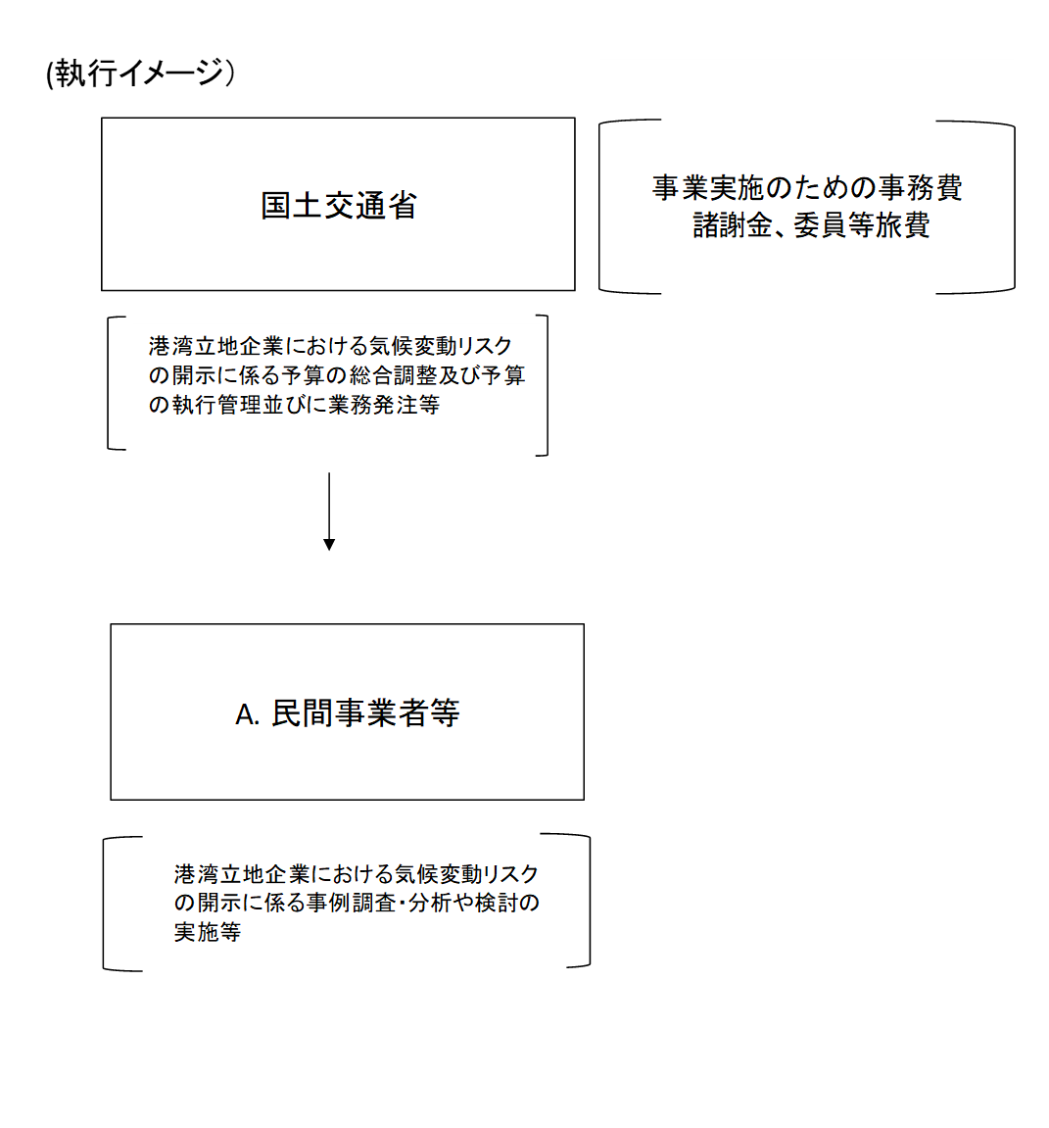
 |  |  |  | ※新規要求事業については現時点で予定やイメージを記入。

費目・使途欄についてさらに記載が必要な場合はチェックの上【別紙2】に記載 |  |  |  |  |  |  |  |  |  |  |  |  |  |  |  |  |  |  | チェック

 | 支出先上位１０者リスト
支出先上位10者リスト欄についてさらに記載が必要な場合はチェックの上【別紙3】に記載 |  |  |  |  |  |  |  |  |  |  |  |  |  |  |  |  |  |  | チェック

